FP
Total de Pontos não ajustáveis
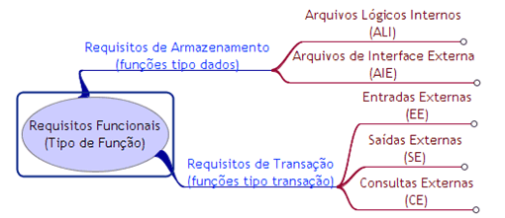

Sigla | Tipo | Complex. | Contagem | Peso | PF | FP%
ALI | Arquivos Lógicos Internos | Baixa | 4 | 7 | 28 | 35.00%
 |  | Média | 0 | 10 | 0 | 0.00%
 |  | Alta | 0 | 15 | 0 | 0.00%
AIE | Arquivos Interface Internos | Baixa | 1 | 5 | 5 | 6.25%
 |  | Média | 0 | 7 | 0 | 0.00%
 |  | Alta | 0 | 10 | 0 | 0.00%
EE | Entradas Externas | Baixa | 5 | 3 | 15 | 18.75%
 |  | Média | 1 | 4 | 4 | 5.00%
 |  | Alta | 0 | 6 | 0 | 0.00%
SE | Saídas Externas | Baixa | 4 | 4 | 16 | 20.00%
 |  | Média | 0 | 5 | 0 | 0.00%
 |  | Alta | 0 | 7 | 0 | 0.00%
CE | Consultas Externas | Baixa | 4 | 3 | 12 | 15.00%
 |  | Média | 0 | 4 | 0 | 0.00%
 |  | Alta | 0 | 6 | 0 | 0.00%
Total: |  |  |  |  | 80 | 100.00%

